御見積依頼書
スマートコンテナ イベント輸送サービス
御見積依頼書

イベント名 |  | コミックマーケット97 |  |  | To: | ＳＧムービング株式会社
 |  |  |  |  |  | コミックマーケット係
会期 |  | 2019年12月28日～31日 |  |  |  | 電話 03-5534-1080
 |  |  |  |  |  | FAX 03-5857-2464
会場 |  | 東京ビッグサイト 青海展示棟 |  |  |  | e-mail callcenter-kyouyuu@sagawa-exp.co.jp

基 本 情 報 | 御見積ご依頼日

 | 出展社名

 | ホール
 | ※青海会場のＡ・Ｂどちらになるのか「ホール名」もご記入ください。
 | 小間番号
 | ※出展番号・ブース名をご記載ください。
 | 郵便番号

 | 都道府県

 | 市区町村

 | 番地・建物名

 | 電話番号

 | メールアドレス

 | お申込者 |  | 姓 |  | 名

 | 当日の担当者名 |  |  | ※ 当日、会場で荷受をされる方のお名前
 |  |  | 姓 |  | 名

 | 当日の担当者携帯番号 |  |  | ※ 搬入、搬出の際に、現地で連絡が取れる番号をご入力ください。

 | 往復選択 |  |  | 搬入のみ（お客様→会場）
 |  |  |  | 搬出のみ（会場→お客様）
 |  |  |  | 搬入、搬出

搬 入（往路） | 集荷先名

 | 郵便番号

 | 都道府県
 | ※郡部・離島・一部地域では、お荷物のお取扱ができかねることがございます。予めご了承ください。
 | 市区町村

 | 番地・建物名・EV有無 |  |  |  |  |  |  | EV 有 ・ 無
 | ※階段を使用する搬出入は、追加料金が発生致します。
 | 電話番号

 | 集荷希望日
 | ※集荷先が東京２３区の場合は１２月２４日までご選択可能です。 23区以外から集荷となる場合は、
 | お手数ですが早めに集荷の可能日をご確認頂けますようお願い致します。
 | 集荷時間帯 |  |  | 指定なし |  |  | ※時間帯指定は、指定料金が発生します。
 |  |  |  | 午前（９：００～１３：００） |  |  | ※時間指定は、貸切便対応になります。
 |  |  |  | 午後（１３：００～１７：００） |  |  | ※時間指定を承れない地域がございます。

 | 引渡し日時 |  | 2019年12月27日（金）14：00－16：00 |  |  | ※ブースまで順にお運びしていきます。

カーゴ１台でこれくらい載せられます。
 | 貨物数量
 |  | 荷物内容 |  | サイズ | 個数
 | 例 | ダンボール |  | W43*D32*H31ｃｍ | 20 | 個

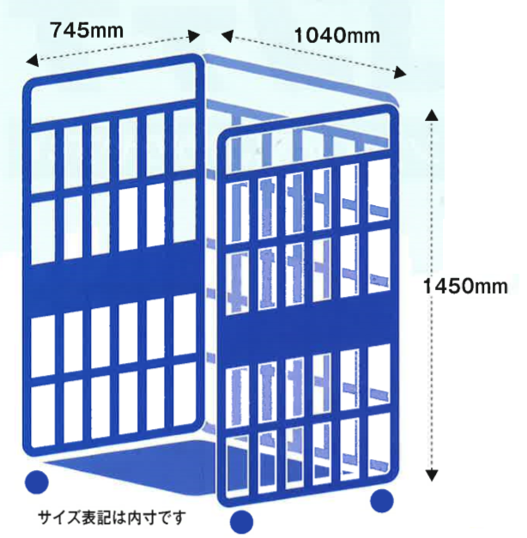
 |  |  |  |  |  | 個
 |  |  |  |  |  | 個
 |  |  |  |  |  | 個
 |  |  |  |  |  | 個
 |  |  |  |  |  | 個
 |  |  |  |  |  | 個
 |  |  |  |  |  | 個
 |  |  |  |  |  | 個
 |  |  |  |  |  | 個
 |  |  |  |  |  | 個
 |  | ※記入欄が足りない場合は、上記内容を別用紙記入でもかまいません。
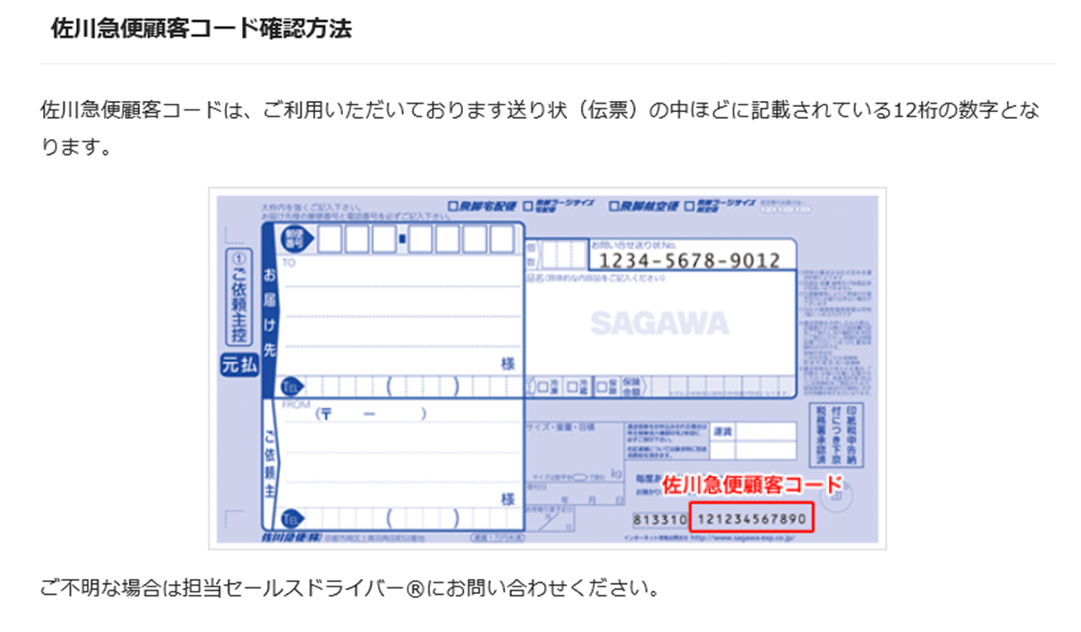
 | 支払い方法

 |  | 1.作業日前の事前振込み
 |  | 2.佐川急便顧客コードによる請求書払い

 |  |  | 佐川急便顧客コード（3.請求書払い選択の場合）

搬 出（復路） | お届け先名

 | 郵便番号

 | 都道府県
 | ※郡部・離島・一部地域では、お荷物のお取扱ができかねることがございます。予めご了承ください。
 | 市区町村

 | 番地・建物名・EV有無 |  |  |  |  |  |  | EV 有 ・ 無

 | お届け先電話番号

 | お届け希望日
 | ※地域により、お届けまでの日数が異なります。2020年1月6日以降でご相談ください。
 | お届け時間帯 |  |  | 指定なし |  |  | ※時間帯指定は、指定料金が発生します。
 |  |  |  | 午前（９：００～１３：００） |  |  | ※時間指定は、貸切便対応になります。
 |  |  |  | 午後（１３：００～１７：００） |  |  | ※時間指定を承れない地域がございます。

カーゴ１台でこれくらい載せられます。
 | 貨物数量
 |  | 荷物内容 |  | サイズ | 個数
 | 例 | ダンボール |  | W43*D32*H31ｃｍ | 20 | 個

 |  |  |  |  |  | 個
 |  |  |  |  |  | 個
 |  |  |  |  |  | 個
 |  |  |  |  |  | 個
 |  |  |  |  |  | 個
 |  |  |  |  |  | 個
 |  |  |  |  |  | 個
 |  |  |  |  |  | 個
 |  |  |  |  |  | 個
 |  |  |  |  |  | 個
 |  | ※記入欄が足りない場合は、上記内容を別用紙記入でもかまいません。
 |  | ※2019年12月31日（火）16：00－18：00の間に、ブースに引き取りに伺います。

 | 支払い方法

 |  | 1.作業日前の事前振込み
 |  | 2.佐川急便顧客コードによる請求書払い

 |  |  | 佐川急便顧客コード（3.請求書払い選択の場合）

 | 備考

 | ※ご質問事項や、貨物に関する注意事項などございましたら、ご記入ください。

